Sheet2
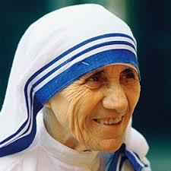
『 マザー・テレサはどうしてこれほど真剣に助けたのだろう。愛とは・・・』
 | 2019.12.11


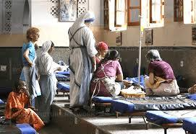

保護者印

Sheet3
教材名・主要発問等
 |  |  |  |  |  |  |  |  |  |  |  |  |  |  | 日付

 |  |  |  |  | ② |  |  | ③
 | ① |  |  |  |  |  |  |  |  |  |  | ④

 | ⑤ | ⑥ |  |  |  |  |  |  |  |  | ⑧
 |  |  |  |  |  | ⑦

 |  |  | ⑨

 |  |  |  |  |  |  |  |  |  |  | ⑩
 |  |  |  |  |  | ⑪

 |  |  | ⑬
 |  |  |  |  |  |  |  |  |  |  |  |  |  | ⑮
 |  |  |  |  |  |  |  |  |  |  | ⑭
 | ⑫

 |  |  |  | ⑰
 |  |  |  |  |  |  | ⑱ |  |  |  |  |  | ⑲
 | ⑯

 | ⑳
 |  |  |  |  |  |  |  |  | ㉓

 | ㉑ | ㉒

保護者印
 |  |  |  |  |  |  |  |  |  | ㉘
 |  |  |  |  | ㉖ | ㉗

 | ㉔

 |  |  |  |  |  |  |  |  |  | ㉙

 | ㉕

